9 老年人口割合予測（2040年）
 | 9 老年人口割合予測（2040年）

 | 時点 2023(R5)年推計（５年毎） |  |  |  |  | 平 均 値 |  | 42.2
 | 単位 ％，％ |  |  |  |  | 標準偏差 |  | 9.5
 | 市町村名 | 指標 | 順位 | 2020年時点 | 市町村名 | 指標 | 順位 | 2020年時点

 | 千葉県 | 33.5 | － | 27.6 | 八街市 | 46.6 | 22 | 31.3
 | 千葉市 | 33.9 | 41 | 26.8 | 印西市 | 29.0 | 51 | 23.2
 | 銚子市 | 49.5 | 14 | 37.9 | 白井市 | 37.2 | 36 | 27.7
 | 市川市 | 27.9 | 52 | 21.5 | 富里市 | 34.6 | 40 | 28.3
 | 船橋市 | 29.2 | 49 | 24.3 | 南房総市 | 55.0 | 5 | 47.2
 | 館山市 | 47.7 | 19 | 40.9 | 匝瑳市 | 47.0 | 20 | 35.9
 | 木更津市 | 31.6 | 45 | 27.9 | 香取市 | 47.8 | 18 | 37.2
 | 松戸市 | 32.3 | 42 | 26.0 | 山武市 | 49.8 | 12 | 35.9
 | 野田市 | 36.0 | 38 | 31.1 | いすみ市 | 53.7 | 7 | 42.4
 | 茂原市 | 43.0 | 26 | 33.6 | 大網白里市 | 42.2 | 28 | 33.1
 | 成田市 | 30.1 | 48 | 23.8 | 酒々井町 | 38.5 | 33 | 33.1
 | 佐倉市 | 39.5 | 31 | 32.8 | 栄町 | 50.1 | 11 | 39.0
 | 東金市 | 39.7 | 30 | 29.7 | 神崎町 | 48.7 | 16 | 35.1
 | 旭市 | 38.5 | 33 | 31.3 | 多古町 | 45.7 | 24 | 37.3
 | 習志野市 | 29.2 | 49 | 23.3 | 東庄町 | 49.5 | 14 | 39.3
 | 柏市 | 30.7 | 47 | 26.5 | 九十九里町 | 54.2 | 6 | 40.8
 | 勝浦市 | 53.0 | 9 | 43.1 | 芝山町 | 49.8 | 12 | 37.6
 | 市原市 | 37.0 | 37 | 29.7 | 横芝光町 | 46.2 | 23 | 37.6
 | 流山市 | 25.0 | 54 | 23.7 | 一宮町 | 38.4 | 35 | 33.2
 | 八千代市 | 31.8 | 44 | 25.4 | 睦沢町 | 46.9 | 21 | 42.1
 | 我孫子市 | 38.6 | 32 | 31.1 | 長生村 | 45.1 | 25 | 34.3
 | 鴨川市 | 42.6 | 27 | 38.9 | 白子町 | 50.9 | 10 | 40.6
 | 鎌ケ谷市 | 35.2 | 39 | 29.4 | 長柄町 | 58.8 | 2 | 44.1
 | 君津市 | 41.6 | 29 | 32.5 | 長南町 | 58.7 | 3 | 44.7
 | 富津市 | 48.1 | 17 | 38.6 | 大多喜町 | 53.7 | 7 | 43.8
 | 浦安市 | 26.9 | 53 | 17.7 | 御宿町 | 61.8 | 1 | 52.2
 | 四街道市 | 32.2 | 43 | 29.3 | 鋸南町 | 56.3 | 4 | 48.1
 | 袖ケ浦市 | 31.1 | 46 | 27.0

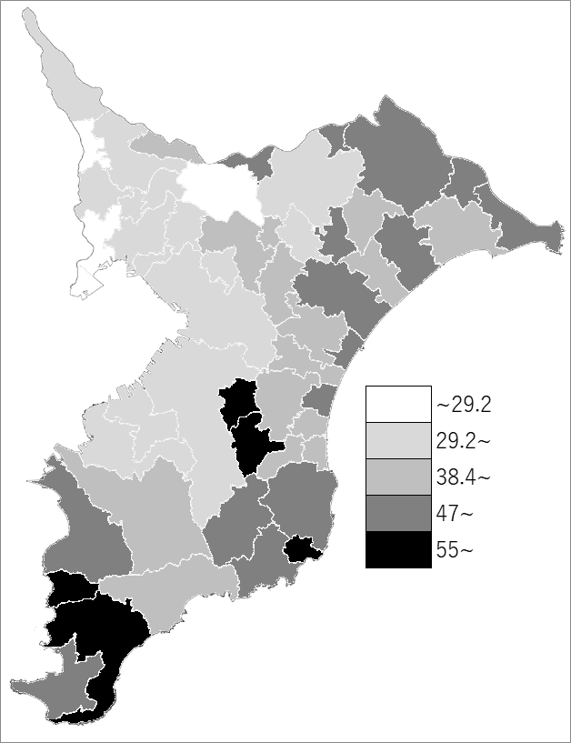
 | 千葉県の推移
2020年 | 27.6
2025年 | 28.3
2030年 | 29.2
2035年 | 30.9
2040年 | 33.5

《備 考》 ・資料出所 国立社会保障･人口問題研究所「日本の地域別将来推計人口(令和5(2023)年推計)」 ・算出方法 コーホート要因法による推計（ある年の男女・年齢別人口を基準として、ここに人口 動態率などの仮定値を当てはめて将来人口を計算する方法） 注）老年人口：65歳以上人口

